Button
Content
Sheet1
Button

Remove Lambda
Vocab Template

Copy VBA Code

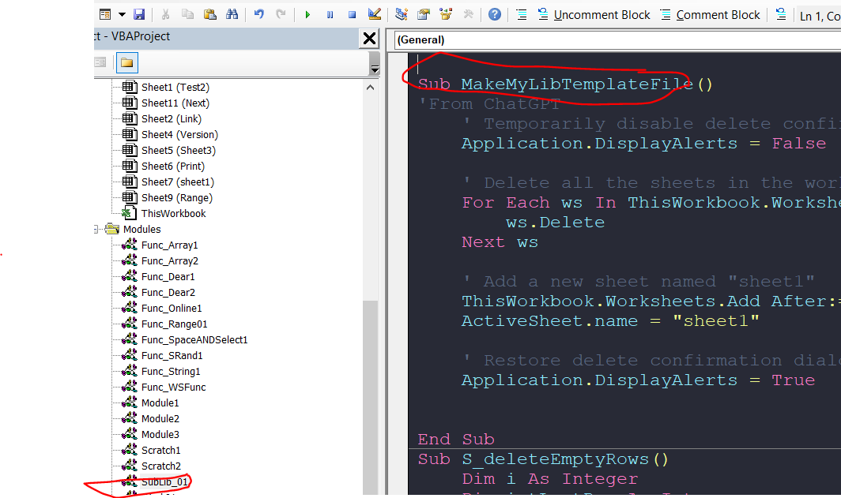
Delete All sheets

